Sheet1
BỘ GIÁO DỤC VÀ ĐÀO TẠO
NHÀ XUẤT BẢN GIÁO DỤC VIỆT NAM

DANH MỤC SÁCH THAM KHẢO PHÁT HÀNH THÁNG 4 NĂM 2020

STT | TÊN SÁCH | TÁC GIẢ | GIÁ TIỀN (đ) | ĐƠN VỊ TỔ CHỨC BẢN THẢO HOẶC PHÁT HÀNH | GHI CHÚ

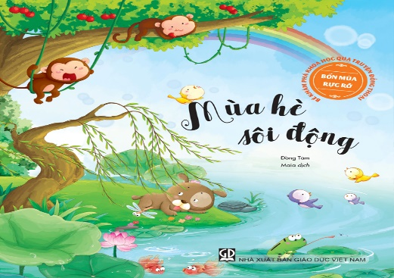
 | 1. Sách |  |  |  | 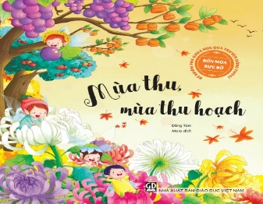 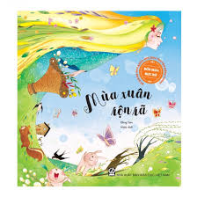
1 | Bé khám phá khoa học qua truyện đồng thoại – Bốn mùa rực rỡ - Mùa đông giá lạnh | Đồng Tâm | 34,000
2 | Bé khám phá khoa học qua truyện đồng thoại – Bốn mùa rực rỡ - Mùa hè sôi động | Đồng Tâm | 34,000
3 | Bé khám phá khoa học qua truyện đồng thoại – Bốn mùa rực rỡ - Mùa thu, mùa thu hoạch | Đồng Tâm | 34,000
4 | Bé khám phá khoa học qua truyện đồng thoại – Bốn mùa rực rỡ - Mùa xuân rộn rã | Đồng Tâm | 34,000
5 | Các hoạt động giáo dục tình cảm, kĩ năng xã hội (dành cho trẻ 4 – 5 tuổi) | Cao Thị Hồng Nhung,... | 13,000
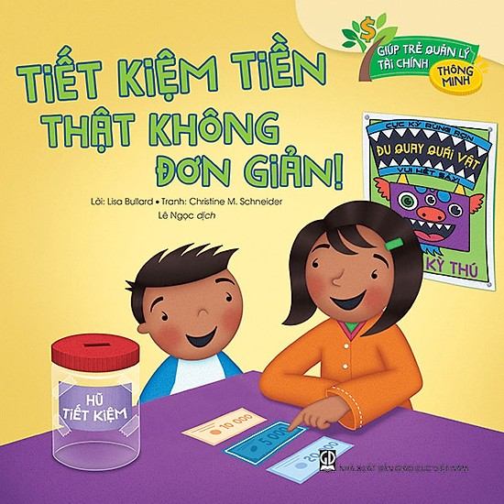
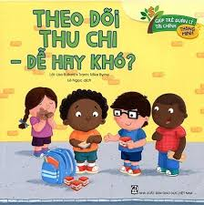
6 | Các hoạt động giáo dục tình cảm, kĩ năng xã hội (dành cho trẻ 5 – 6 tuổi) | Cao Thị Hồng Nhung,... | 13,000
7 | Giúp trẻ quản lý tài chính thông minh: Theo dõi thu chi – Dễ hay khó? | Lisa Bullard,... | 20,000
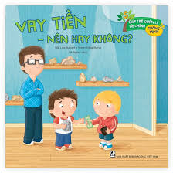
8 | Giúp trẻ quản lý tài chính thông minh: “Muốn” và “cần” – Cách tiêu tiền hợp lý | Lisa Bullard,... | 20,000
9 | Giúp trẻ quản lý tài chính thông minh: Tiết kiệm tiền thật không đơn giản! | Lisa Bullard,... | 20,000


10 | Giúp trẻ quản lý tài chính thông minh: Vay tiền – Nên hay không? | Lisa Bullard,... | 20,000
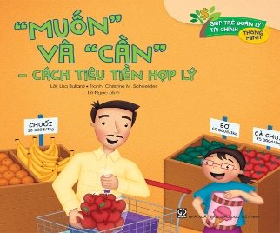
11 | Giúp trẻ quản lý tài chính thông minh: Tự kiếm tiền không khó! | Lisa Bullard,... | 20,000
12 | Giúp trẻ quản lý tài chính thông minh: Mua hàng với giá “hời” | Lisa Bullard,... | 20,000
13 | Lật lật, mở mở, bé học an toàn – Ăn lung tung, dễ ngộ độc! | Thỏ Oai Oai | 30,000
14 | Lật lật, mở mở, bé học an toàn – Cái cạnh bàn đáng ghét! | Thỏ Oai Oai | 30,000 | 1. Công ty CP Mĩ thuật và Truyền thông
15 | Lật lật, mở mở, bé học an toàn – Cái này... không ăn được đâu! | Thỏ Oai Oai | 30,000 |  | Bạn đọc có thể liên hệ với Công ty để mua trọn các bộ sách và các bộ tranh ảnh, đồ dùng dạy học
16 | Lật lật, mở mở, bé học an toàn – Cẩn thận kẻo cháy! | Thỏ Oai Oai | 30,000 | http://adcbookiz.vn/
17 | Lật lật, mở mở, bé học an toàn – Con dao sắc ghê! | Thỏ Oai Oai | 30,000
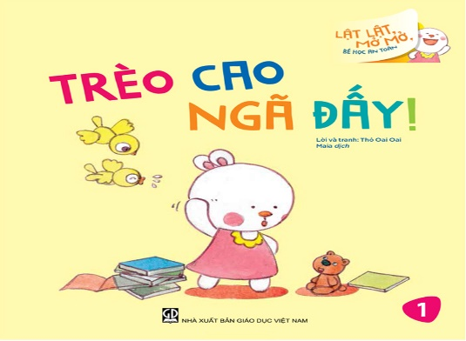
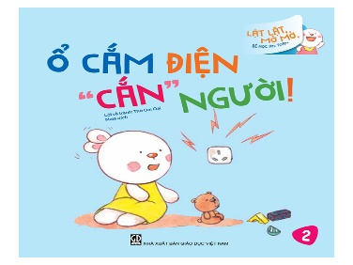
18 | Lật lật, mở mở, bé học an toàn – Đề phòng thú cưng cắn | Thỏ Oai Oai | 30,000
19 | Lật lật, mở mở, bé học an toàn – Đừng tuỳ tiện mở cửa! | Thỏ Oai Oai | 30,000
20 | Lật lật, mở mở, bé học an toàn – Nước nóng bỏng họng | Thỏ Oai Oai | 30,000
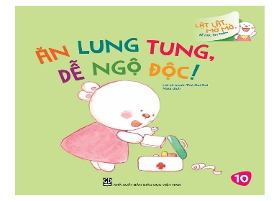
21 | Lật lật, mở mở, bé học an toàn – Ổ cắm điện “cắn” người! | Thỏ Oai Oai | 30,000
22 | Lật lật, mở mở, bé học an toàn – Trèo cao ngã đấy! | Thỏ Oai Oai | 30,000

23 | Những bí mật diệu kì của cơ thể - Ai cũng nghe rõ cả | Bi Shumin | 31,000
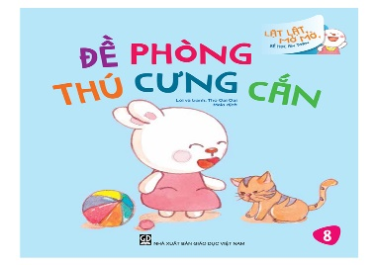
24 | Những bí mật diệu kì của cơ thể - Cho tớ mượn nước mắt được không? | Bi Shumin | 31,000
25 | Những bí mật diệu kì của cơ thể - Lưỡi mình sao thế nhỉ? | Bi Shumin | 31,000
26 | Những bí mật diệu kì của cơ thể - Sao mình lại hắt hơi? | Bi Shumin | 31,000
27 | Những bí mật diệu kì của cơ thể - Sao tớ lớn thế này? | Bi Shumin | 31,000
 | 2. Tranh ảnh, thiết bị dạy học
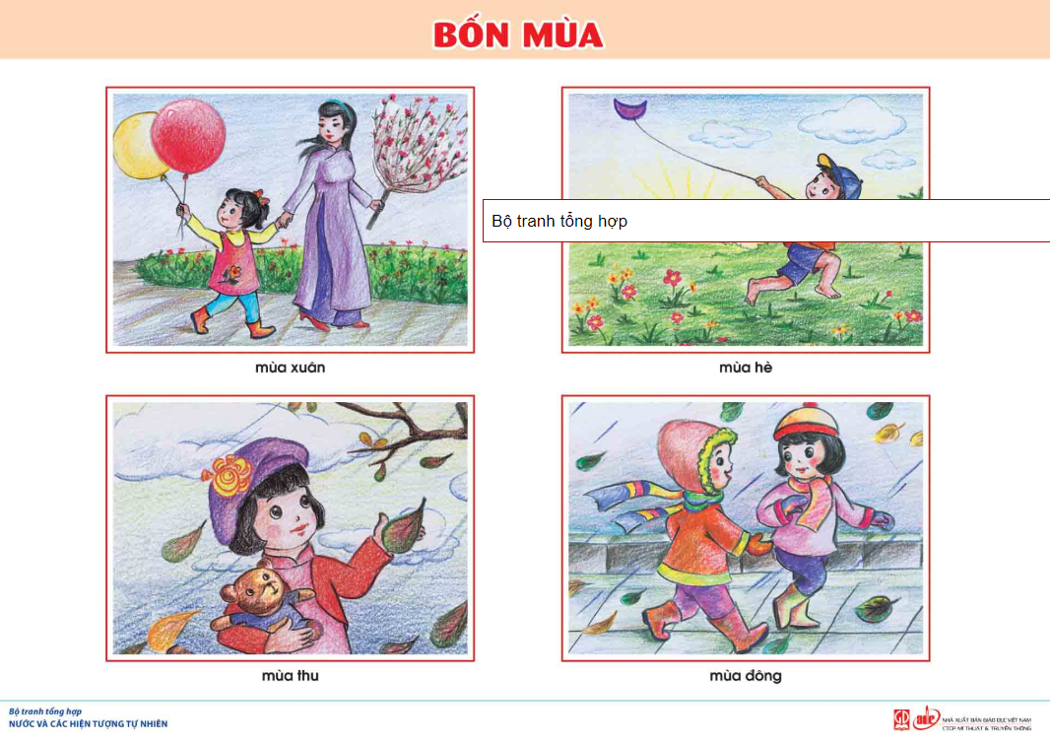
1 | Bộ đồ dùng giúp trẻ làm quen với toán (Dành cho trẻ 3 - 4 tuổi) | Nguyễn Thị Thanh Giang | 53,000
2 | Bộ đồ dùng giúp trẻ làm quen với toán (Dành cho trẻ 4 - 5 tuổi) | Nguyễn Thị Thanh Giang | 57,000
3 | Bộ đồ dùng giúp trẻ làm quen với toán (Dành cho trẻ 5 - 6 tuổi) | Nguyễn Thị Thanh Giang | 79,000
4 | Bộ tranh hướng dẫn trẻ các bước đi giày/dép | Vũ Thị Ngọc Tiếp | 22,000
5 | Bộ tranh tổng hợp Bé làm vệ sinh cá nhân và giữ gìn sức khỏe | Nguyễn Hồng Thu | 15,000
6 | Bộ tranh tổng hợp Bé rèn luyện kĩ năng sống | Phan Lan Anh | 15,000
7 | Bộ tranh tổng hợp Nước và các hiện tượng tự nhiên | Hồng Thu,... | 15,000
8 | Tranh cảnh báo nguy hiểm | Hồng Thu,... | 15,400
9 | Tranh hướng dẫn trẻ mẫu giáo thể hiện hành vi đúng – sai | Hà Thị Tú | 15,000

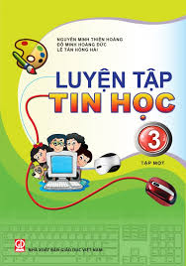
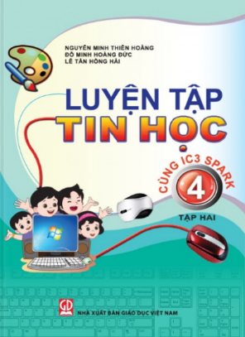
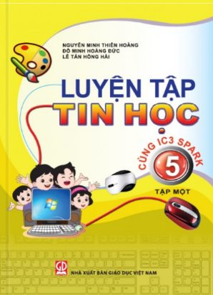
1 | Luyện tập Tin học 3, tập một (Dùng cho học sinh học Tin học từ lớp 3) | Nguyễn Minh Thiên Hoàng,.... | 25,000
2 | Luyện tập Tin học 3, tập hai (Dùng cho học sinh học Tin học từ lớp 3) | Nguyễn Minh Thiên Hoàng,.... | 25,000
3 | Luyện tập Tin học 4, tập một (Dùng cho học sinh học Tin học từ lớp 3) | Nguyễn Minh Thiên Hoàng,.... | 25,000
4 | Luyện tập Tin học 4, tập hai (Dùng cho học sinh học Tin học từ lớp 3) | Nguyễn Minh Thiên Hoàng,.... | 25,000
5 | Luyện tập Tin học 5, tập một (Dùng cho học sinh học Tin học từ lớp 3) | Nguyễn Minh Thiên Hoàng,.... | 25,000
6 | Luyện tập Toán 3 - Tập hai (Trình bày trên giấy ô li) | Huỳnh Thị Kim Trang,... | 25,000 | 2. Công ty CP Đầu tư và Phát triển Giáo dục Phương Nam | Bạn đọc có thể liên hệ với Công ty để mua trọn các bộ sách
7 | Luyện tập Toán 5 - Tập hai (Trình bày trên giấy ô li) | Huỳnh Thị Kim Trang,... | 25,000
8 | Phát triển năng lực viết văn miêu tả cho học sinh tiểu học - Tạo hình những người bạn | Nguyễn Thị Xuân Yến,... | 32,000 | http://phuongnam.edu.vn/
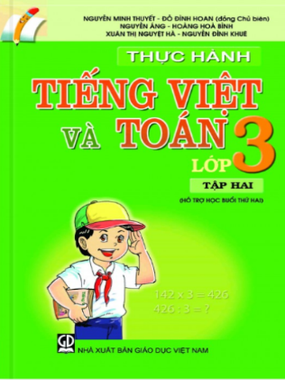
9 | Phát triển năng lực viết văn miêu tả cho học sinh tiểu học - Thì thầm với loài cây | Nguyễn Thị Xuân Yến,... | 32,000
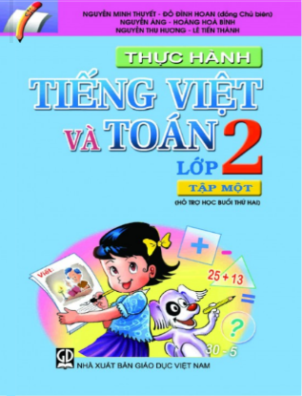
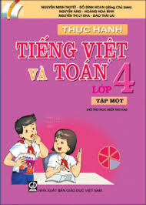
10 | Thực hành Tiếng Việt và Toán lớp 2 - Tập 1 (Hỗ trợ học buổi thứ hai) | Nguyễn Minh Thuyết, Đỗ Đình Hoan (đồng CB),... | 20,000
11 | Thực hành Tiếng Việt và Toán lớp 3 - Tập 1 (Hỗ trợ học buổi thứ hai) | Nguyễn Minh Thuyết, Đỗ Đình Hoan (đồng CB),... | 20,000
12 | Thực hành Tiếng Việt và Toán lớp 3 - Tập 2 (Hỗ trợ học buổi thứ hai) | Nguyễn Minh Thuyết, Đỗ Đình Hoan (đồng CB),... | 20,000
13 | Thực hành Tiếng Việt và Toán lớp 4 - Tập 1 (Hỗ trợ học buổi thứ hai) | Nguyễn Minh Thuyết, Đỗ Đình Hoan (đồng CB),... | 20,000
14 | Thực hành Tiếng Việt và Toán lớp 5 - Tập 1 (Hỗ trợ học buổi thứ hai) | Nguyễn Minh Thuyết, Đỗ Đình Hoan (đồng CB),... | 20,000
15 | Thực hành Tiếng Việt và Toán lớp 5 - Tập 2 (Hỗ trợ học buổi thứ hai) | Nguyễn Minh Thuyết, Đỗ Đình Hoan (đồng CB),... | 20,000

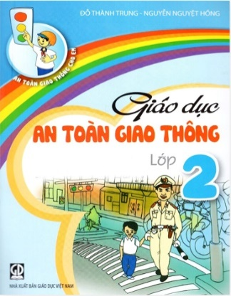
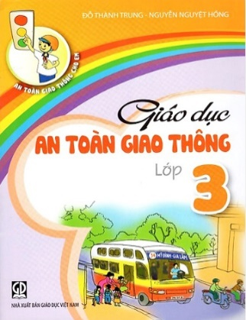
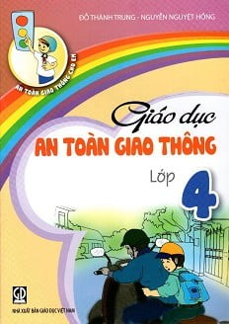
1 | Giáo dục an toàn giao thông lớp 2 | Đỗ Thành Trung,... | 10,000
2 | Giáo dục an toàn giao thông lớp 3 | Đỗ Thành Trung,... | 10,000
3 | Giáo dục an toàn giao thông lớp 4 | Đỗ Thành Trung,... | 10,000
4 | Giáo dục an toàn giao thông lớp 5 | Đỗ Thành Trung,... | 10,000
5 | Luyện tập Tiếng Việt lớp 2, tập 1 (Dành cho buổi học thứ hai, lớp học 2 buổi / ngày) | Lê Hữu Tỉnh,... | 21,000 | 3. Công ty cổ phần Dịch vụ Xuất bản Giáo dục Hà Nội | Bạn đọc có thể liên hệ với Công ty để mua trọn các bộ sách
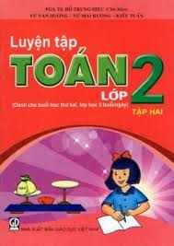
6 | Luyện tập Tiếng Việt lớp 2, tập 2 (Dành cho buổi học thứ hai, lớp học 2 buổi / ngày) | Lê Hữu Tỉnh,... | 21,000
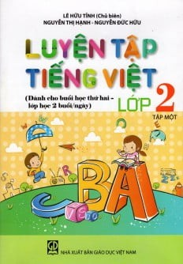
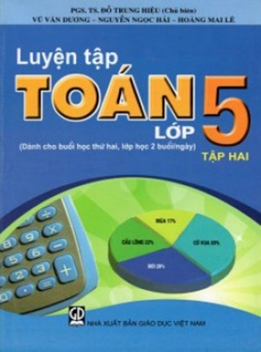
7 | Luyện tập Tiếng Việt lớp 3, tập 1 (Dành cho buổi học thứ hai, lớp học 2 buổi / ngày) | Lê Hữu Tỉnh,... | 21,000
8 | Luyện tập Tiếng Việt lớp 4, tập 1 (Dành cho buổi học thứ hai, lớp học 2 buổi / ngày) | Lê Hữu Tỉnh,... | 22,000
9 | Luyện tập Tiếng Việt lớp 4, tập 2 (Dành cho buổi học thứ hai, lớp học 2 buổi / ngày) | Lê Hữu Tỉnh,... | 22,000
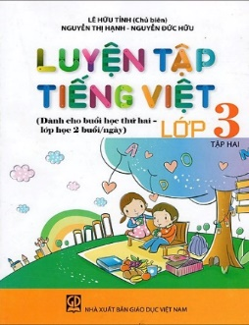
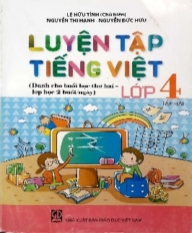
10 | Luyện tập Toán lớp 2, tập 1 (Dành cho buổi học thứ hai, lớp học 2 buổi/ngày) | Đỗ Trung Hiệu,... | 21,000
11 | Luyện tập Toán lớp 2, tập 2 (Dành cho buổi học thứ hai,lớp học 2 buổi/ ngày) | Đỗ Trung Hiệu,... | 21,000
12 | Luyện tập Toán lớp 5, tập 2 (Dành cho buổi học thứ hai, lớp học 2 buổi/ ngày) | Đỗ Trung Hiệu,... | 22,000

1 | Hướng dẫn Tập làm văn 6 | Vũ Nho (CB),... | 37,000 | 4. Công ty CP Sách Giáo dục tại TP. Đà Nẵng | Bạn đọc có thể liên hệ với Công ty để mua trọn các bộ sách
2 | Bình giảng Văn 6 (Một cách đọc - hiểu văn bản trong sách giáo khoa) | Vũ Dương Quỹ | 25,000
3 | Bình giảng Văn 7 | Vũ Dương Quỹ | 24,000 | http://www.sachgiaoduc.com/

1 | Lịch sử thế giới 1 - Thời tiền sử và Ai Cập cổ đại | Jiro Kondo,... | 120,000 |  | Bạn đọc có thể liên hệ với Công ty để mua trọn các bộ sách
2 | Lịch sử thế giới 2 - Hy Lạp, La Mã, khu vực Địa Trung Hải - | Jiro Kondo,... | 120,000 | 5. Công ty CP Sách dịch và Từ điển Giáo dục
3 | Lịch sử thế giới 3 – Những nền văn minh châu Á cổ đại và sự hình thành khu vực Đông Á | Jiro Kondo,... | 120,000 | https://edibooks.vn/
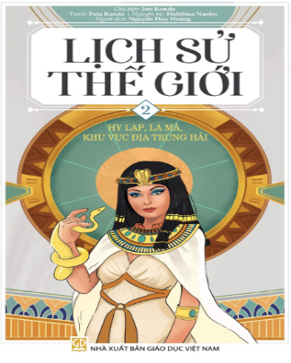
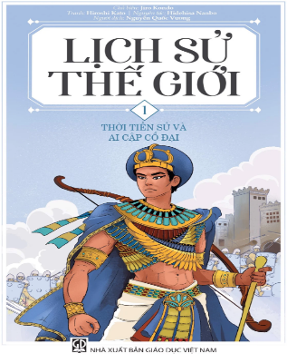
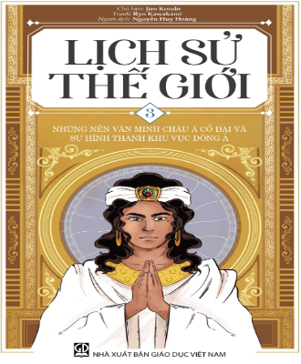
4 | Bách khoa tri thức tuổi trẻ - Mười vạn câu hỏi vì sao - Vật lý | Hàn Đức Khởi (TCB),... | 180,000
5 | Bách khoa tri thức tuổi trẻ - Mười vạn câu hỏi vì sao - Hoá học | Hàn Đức Khởi (TCB),... | 180,000
6 | Bách khoa tri thức tuổi trẻ - Mười vạn câu hỏi vì sao - Toán học | Hàn Đức Khởi (TCB),... | 180,000
7 | Từ điển Hoá học Phổ thông | Lâm Ngọc Thiền (CB),... | 380,000

1 | Math in My World 1 | Nguyễn Trường Giang,... | 30,000 |  | Bạn đọc có thể liên hệ với Công ty để mua trọn các bộ sách
2 | Math in My World 2 | Nguyễn Trường Giang,... | 36,000 | 6. Công ty Cổ phần Dịch vụ Xuất bản Giáo dục Gia Định
3 | Amazing Science 1 | Nguyễn Trường Giang,... | 39,000
4 | Amazing Science 2 | Nguyễn Trường Giang,... | 45,000

1 | Tập bản đồ bài tập và bài thực hành Địa lí 6 | Trần Trọng Hà,... | 9,000 | 7. Công ty CP Bản đồ và Tranh ảnh Giáo dục | Bạn đọc có thể liên hệ với Công ty để mua trọn các bộ sách
2 | Tập bản đồ bài tập và bài thực hành Địa lí 7 | Nguyễn Quý Thao,... | 11,500
4 | Tập bản đồ bài tập và bài thực hành Địa lí 8 | Trần Trọng Hà,... | 11,000 | https://www.bandotranhanh.vn/
5 | Tập bản đồ bài tập và bài thực hành Địa lí 9 | Đỗ Thị Minh Đức | 11,500

1 | Thiết kế các hoạt động giáo dục Stem/Steam cho trẻ mẫu giáo - Quyển 1 | Vũ Kiều Anh,... | 35,000 | 8. Công ty CP Sách Dân tộc | Bạn đọc có thể liên hệ với Công ty để mua trọn các bộ sách
2 | Thiết kế các hoạt động giáo dục Stem/Steam cho trẻ mẫu giáo - Quyển 2 | Vũ Kiều Anh,... | 35,000

 | l Bạn đọc mua sách có thể vào website của các đơn vị tổ chức bản thảo, phát hành hoặc liên hệ theo địa chỉ:
 | 1. Công ty Cổ phần Mĩ thuật- Truyền thông, tầng 12A, toà nhà Diamond Flower Tower, 48 Lê Văn Lương, Thanh Xuân, TP. Hà Nội. Điện thoại: (024) 73.068.789 - Fax: (024) 35.121.385
 | 2. Công ty Cổ phần Đầu tư và Phát triển giáo dục Phương Nam, 231 Nguyễn Văn Cừ, phường 4, Quận 5, TP. Hồ Chí Minh Điện thoại: (028) 73.035.556 - Fax: (028) 38.305.002. Email bán hàng: sale@phuongnam.edu.vn
 | 3. Công ty Cổ phần Dịch vụ Xuất bản Hà Nội, tầng 4 tòa nhà Diamon Flower, 48 Lê Văn Lương, Thanh Xuân, Hà Nội. Điện thoại: (024) 35.121.533, Fax: (024) 35.123.278
 | 4. Công ty Cổ phần Sách giáo dục tại TP. Đà Nẵng, 78 Pasteur, Thành phố Đà Nẵng. Điện thoại: (0511) 3 886 497 - Fax: (0511) 3.887.793.
 | 5. Công ty Cổ phần Sách dịch và Từ điển giáo dục, tầng 8, tòa nhà HEID, ngõ 12 Láng Hạ, Hà Nội. Điện thoại: 024.39.726.508. Email: contact.edibooks@gmail.com
 | 6. Công ty Cổ phần Dịch vụ Xuất bản Giáo dục Gia Định, 231 Nguyễn Văn Cừ, phường 4, quận 5, TP.Hồ Chí Minh. Điện thoại: (028).38.301.415. Fax: ((028).38.323.040
 | 7. Công ty Cổ phần Bản đồ và Tranh ảnh giáo dục, 45 Hàng Chuối, Quận Hai Bà Trưng, Hà Nội. Điện thoại: (024) 39.711.146 - 39.715.282 - Fax: (024) 39.718.847.
 | 8. Công ty Cổ phần Sách Dân tộc, 187B Giảng Võ, quận Đống Đa, TP. Hà Nội. Điện thoại: 024.66.63.332, Fax: 024.38.246.923
 | l Cửa hàng bán lẻ :
 | t Tại TP. Hà Nội: 187 Giảng Võ; 232 Tây Sơn; 116 Cầu Diễn, 7 Xã Đàn, 42 Cầu Bươu, F5 Trung Kính; 96 Định Công, ngõ 385 Hoàng Quốc Việt; 17T2 -17T3 Hoàng Đạo Thúy; 135A Trần Phú - Hà Đông; 107-D5 Trần Thái Tông; 231C Nguyễn Trãi; CT4A Bắc Linh Đàm, 593-594 H1 Tân Mai, T3, T7 Times City - 458 Minh Khai, Tòa nhà Twin Tower - Tây Nam Linh Đàm, CT1A ĐN2 KĐT Mỹ Đình 2; 75B Xuân La, 285 Ngọc Hồi, 45 Hàng Chuối, 18/30 Tạ Quang Bửu, 51 Lò Đúc, 73 Lò Đúc, 45 Phố Vọng.
 | t Tại TP. Đà Nẵng: 78 Pasteur; 223 Lê Đình Lý, 76-78 Bạch Đằng.
 | t Tại TP. Hồ Chí Minh: 231 Nguyễn Văn Cừ, quận 5; 116 Đinh Tiên Hoàng, phường 1 và 261C Lê Quang Định, phường 7, quận Bình Thạnh, 69 Phạm Văn Chiêu, phường 14, quận Gò Vấp, phường 2, quận 5.
 | t Tại TP. Cần Thơ: đường 3/2. P. Xuân Khánh, Ninh Kiều.

